Plano do Projeto e Gantt
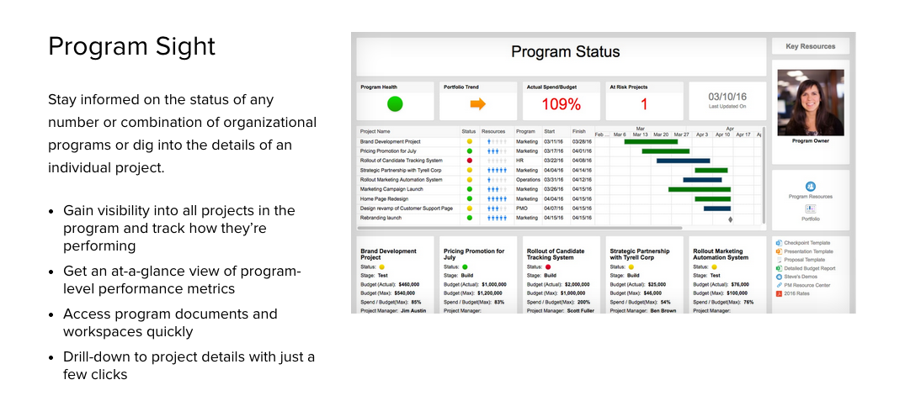
Painel de Controle de Gestão de Projeto

Nome do Projeto | [Nome]
Data do Relatório | [Data]
Status do Projeto | Em andamento
Completo | 27%

 | Início | Dias
Agendar reunião de lançamento | 2015-09-02 | 1
Concordar com os objetivos | 2015-09-03 | 4
Pedidos detalhados | 2015-09-07 | 5
Pedidos de Hardware | 2015-09-09 | 2
Plano de recurso finai | 2015-09-11 | 4
Recrutamento | 2015-09-16 | 1
Pedidos técnicos | 2015-09-17 | 4
Teste | 2015-09-24 | 8
Desenv. Completo | 2015-10-02 | 3
Config. De Hardware | 2015-10-05 | 2
Teste do Sistema | 2015-10-06 | 3
Lançamento | 2015-10-09 | 1
Tarefas | Responsável | Prioridade | Status
Agendar reunião de lançamento | Alex B. |  | Completo
Concordar com os objetivos | Francisco C. | ★ | Completo
Pedidos detalhados | Julio S. |  | Completo
Pedidos de Hardware | Julio S. | ★ | Atrasado
Plano de recurso finai | Julio S. |  | Em andamento
Recrutamento | Alex B. | ★ | Em andamento
Pedidos técnicos | Francisco C. |  | Não iniciado
Teste | Carlos M. | ★ | Não iniciado
Desenv. Completo | Julio S. | ★ | Não iniciado
Config. De Hardware | Alex B. |  | Não iniciado
Teste do Sistema | Carlos M. | ★ | Não iniciado
Lançamento
Status Geral da Tarefa
Completo | 27.27%
Atrasado | 9.09%
Em andamaneto | 18.18%
Não iniciado | 45.45%
Orçamento
Planejado | 80,000
Real | 50,000
Itens pendentes
Decisões | 5
Ações | 2
Pedidos de mudança | 4

Interessado em testar o Smartsheet para gerenciar seus projetos? Clique aqui para testar o Smartsheet gratuitamente por 30 dias

Smartsheet Sights proporciona a sua equipe a habilidade de trabalhar melhor, com visibilidade enquanto o trabalho está sendo feito.

